표지
KETI ECS SRList / QNAList 관리

Project Name | 한국전자기술연구원 Excimer 노광기
Date | 2021-10-08 | Version | 1
변경이력 | 2021.10.08
작성자 | 김성곤 | 승인자 | 김성곤
점검 일자 | 2021.10.08
적용라인 | 한국전자기술연구원
ECS version | 1.0.0

SR-21009
 | SR 정의서
1 | 시스템명 | ECS | 최초 작성일/작성자 | 2021-11-01 / 김성곤 프로 | 적용 FAB
 | TO-BE 기능ID |  | TO-BE 기능명 |  | AS-IS기능
 | 기능설명 | Stage 특정 위치 이동을 위한 SET, setting 위치 표기, Move 버튼 추가
 | 요청 내용
 | 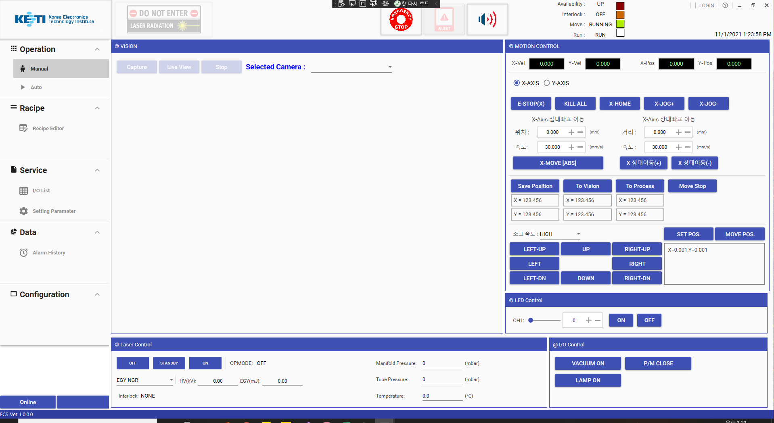 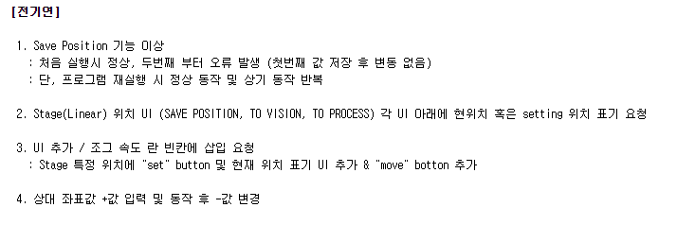 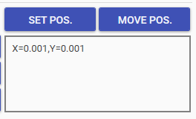
고객 요청 사항
요청 사항 반영 UI 화면 (구현 前)

요청 상세 내용

위치 저장
저장된 위치로 이동

※ 작동 시나리오
① SET POS. 버튼 입력시 현재 위치가 리스트로 입력
② 리스트에서 위치 선택하면 MOVE POS. 활성화
③ MOVE POS. 입력시 선택된 위치로 이동

저장된 위치 리스트

2 | 조치 내용

위치 저장
위치 삭제
위치 이동
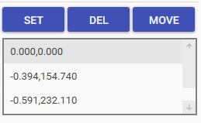
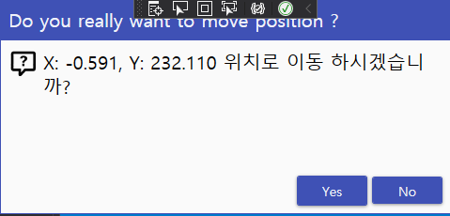

pop-up
확인 실행

SR-21008
 | SR 정의서
1 | 시스템명 | ECS | 최초 작성일/작성자 | 2021-11-01 / 김성곤 프로 | 적용 FAB
 | TO-BE 기능ID |  | TO-BE 기능명 |  | AS-IS기능
 | 기능설명 | Stage 위치 이동 버튼 Setting 위치 표기 추가
 | 요청 내용

고객 요청 사항
요청 사항 반영 UI 화면 (구현 前)

요청 상세 내용

Setting된 Vision Position
Setting된 Process Position
현재 위치 표시

2 | 조치 내용

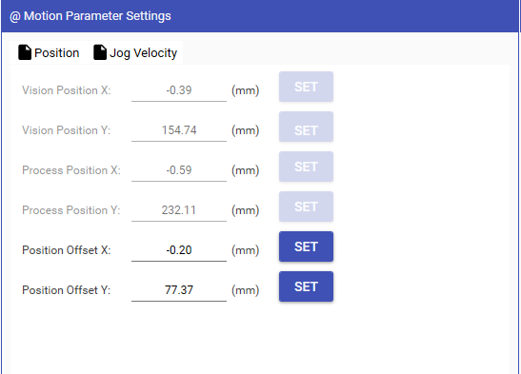
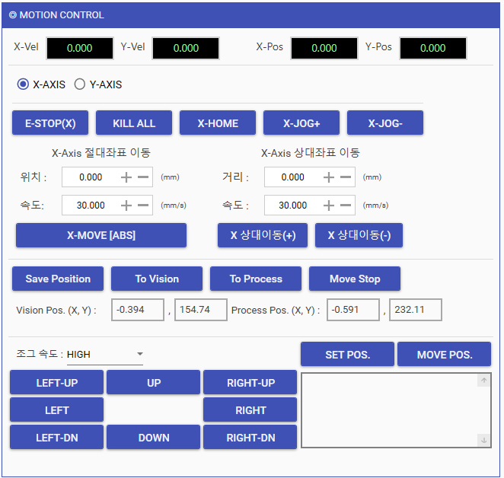

Parameter Setting에서는
Offset 값만 Setting 가능하도록 수정
-> 양쪽에서 수정하는 경우 혼동 및 오류 발생 가능성 有

Vision / Process 위치 표기

SR-21006
 | SR 정의서
1 | 시스템명 | ECS | 최초 작성일/작성자 | 2021-10-08 / 김성곤 프로 | 적용 FAB
 | TO-BE 기능ID |  | TO-BE 기능명 |  | AS-IS기능
 | 기능설명 | Stage Speed 세부 조절 UI 추가
 | 요청 내용

Stage JOG 대각선 방향 이동 기능 추가

2 | 조치 내용

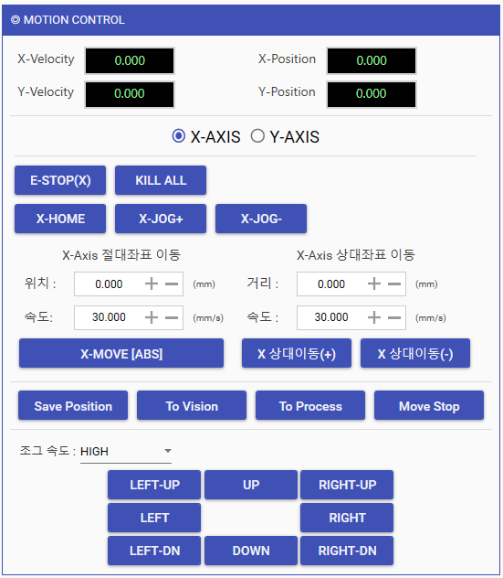

JOG Button 추가 완료

SR-21005
 | SR 정의서
1 | 시스템명 | ECS | 최초 작성일/작성자 | 2021-10-08 / 김성곤 프로 | 적용 FAB
 | TO-BE 기능ID |  | TO-BE 기능명 |  | AS-IS기능
 | 기능설명 | Stage Speed 세부 조절 UI 추가
 | 요청 내용

Stage JOG Speed 세분화 (High -> Medium -> Low -> Very low)

2 | 조치 내용

Jog 속도 모드 선택 위치 이동 및 세부 조절 (High -> Medium -> Low -> Very low)

SR-21004
 | SR 정의서
1 | 시스템명 | ECS | 최초 작성일/작성자 | 2021-10-08 / 김성곤 프로 | 적용 FAB
 | TO-BE 기능ID |  | TO-BE 기능명 |  | AS-IS기능
 | 기능설명 | LED 조도값 입력창 추가
 | 요청 내용

LED 수치 입력 창 추가 필요

2 | 조치 내용

LED 수치 입력 창 추가 및 Slider와 TwoWay 바인딩
NumericBox, Slider 2가지 방법으로 입력 가능함.

SR-21003
 | SR 정의서
1 | 시스템명 | ECS | 최초 작성일/작성자 | 2021-10-08 / 김성곤 프로 | 적용 FAB
 | TO-BE 기능ID |  | TO-BE 기능명 |  | AS-IS기능
 | 기능설명 | STAGE JOG 동작 / 키보드 가능 요청
 | 요청 내용

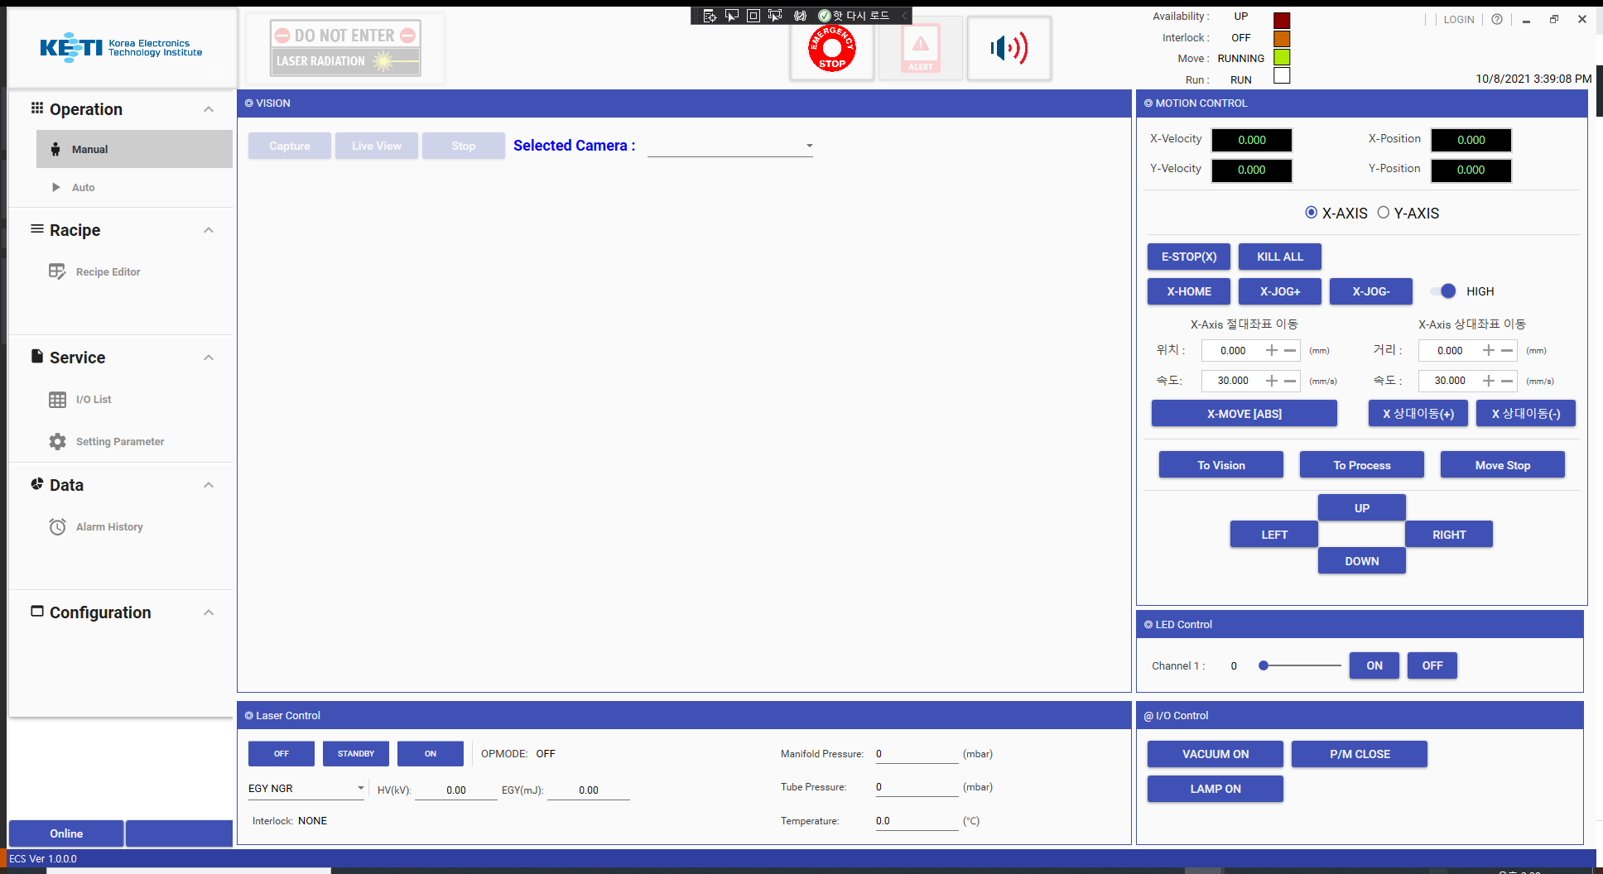

UI 버튼과 함께 키보드 →←↑↓ 로 JOG 동작 가능하도록 수정 필요

2 | 조치 내용

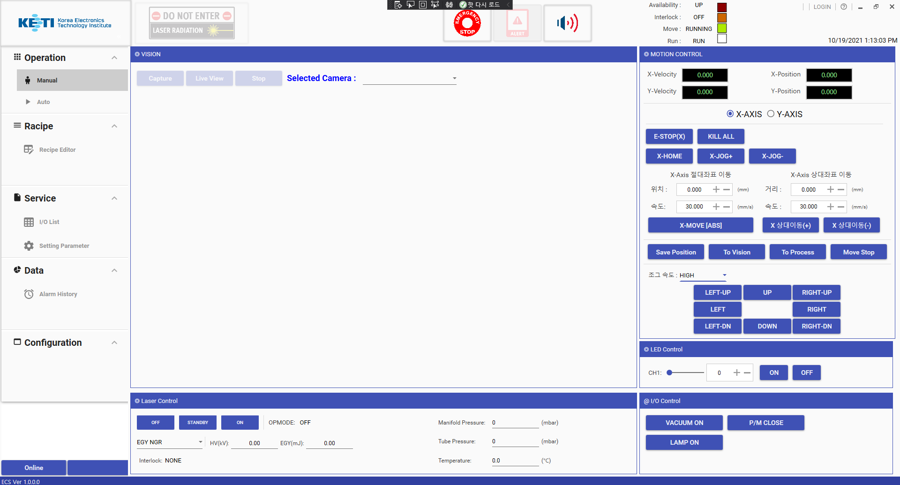

키보드 Left, Right, Up, Down Key 이벤트로 조그 동작 가능

SR-21001
 | SR 정의서
1 | 시스템명 |  | ECS | 최초 작성일/작성자 | 2021-10-08 / 김성곤 프로 | 적용 FAB
 | TO-BE 기능ID |  |  | TO-BE 기능명 |  | AS-IS기능
 | 기능설명 |  | Vision 화면 격자 이미지 추가
 | 요청 내용

- 요구사항 : Crosshair (기준선 표기)
 |  | 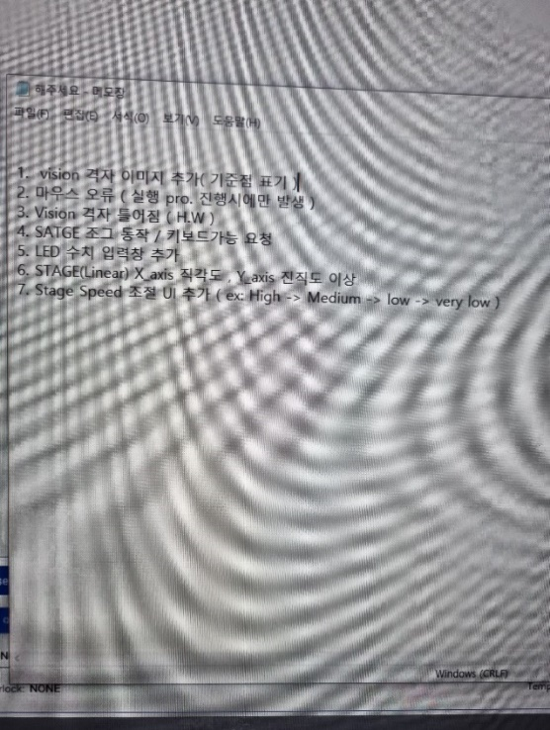

2 | 조치 내용

- 요구사항 : Crosshair (기준선 표기) 추가 완료

QNA-1708B21
첨부(QNA-1708B21) | [Question] 질문내용 기입
 | [Answer] 담당자 답변

FW: 미사용 구간 명령 관련 협의 건 , 2017-08-21 18:41
하기건에 대해서 수정된 부분이 있나요?? 하기건 확인 부탁드립니다.
Title : 미사용 구간 명령 관련 협의 건, 2017-08-18 17:21
현상 : 미등록(779, 769 등등)가 rfs "1"로 변경하고 운영을 하면 Loading/Unloading 후 "9000번"으로 명령을 받음
문제점 : 9031 <-> 9621로만 움직여야 하는 FIX 모드이나 명령("9000번)으로 인한 이탈 발생
다른 방안이 있으면 제시 부탁드리겠습니다. 검토 하겠습니다.

